Planilla de Cotización (2)
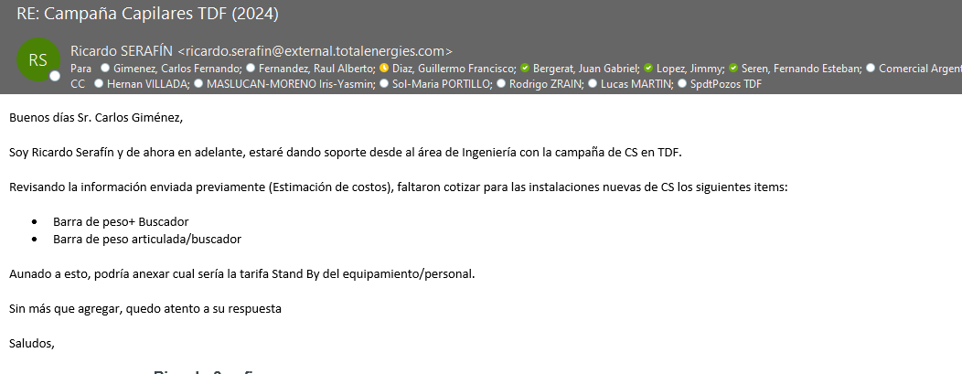
Campaña de Capilares 2024 - Tierra del Fuego Total
Condición de la tarifa | CONCEPTO (Descripción) |  | Unidad | Precio [USD/u] | Precio [USD/u] 2021
Servicios
Se incorpora a contrato 46-6116 para campaña en TDF | 1. Movimiento de Equipo desde Neuquén a Tierra del Fuego | Incluye el Traslado del Equipamiento y Personal desde la Sucursal de Origen del mismo (Neuquén) a la zona de operación en Rio grande Tierra del Fuego, y el regreso a Neuquén. Considera el Costo de Oportunidad y contempla una duración total de la campaña de trabajo no mayor a los 20 días corridos efectivos. | Viaje (Ida y vuelta) | USD 44,058.00 | USD 35,448.00 | Estas son las tarifs que se incorporan o modifican respecto del contrato vigente
Se incorpora a contrato 46-6116 para campaña en TDF | 2. Personal en Comisión, por Día en el Área de Operación | Comprende cargos de personal de PECOM. que se ha trasladado para operar fuera de su Sucursal de Origen, alojamiento y comida, por día. Se contemplan 2 operadores y un supervisor | Día | USD 2,128.00 | USD 2,128.00
Se incorpora a contrato 46-6116 para campaña en TDF | 3. Día Adicional de Operación en un mismo Pozo | Incluye Equipo de Capilares (Rig) y Camioneta de Apoyo; Supervisor, Operador y Ayudante; y hasta 8 horas continuas de Operación diurna. | Día | USD 2,838.00 | USD 2,838.00
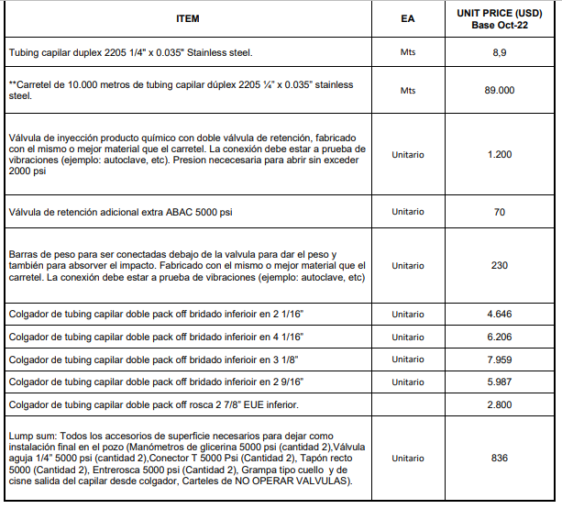
Se incorpora a contrato 46-6116 para campaña en TDF | 4. Stand by |  | Día | USD 2,860.00
Materiales
Se incorpora a contrato 46-6116 para campaña en TDF | 5. Barra de peso articulada |  | Metro | USD 611.00
Precio del ítem del contrato 46-6116 | 6. Barra de peso convencional |  | Metro | USD 230.00

Análisis dto a Total TDF
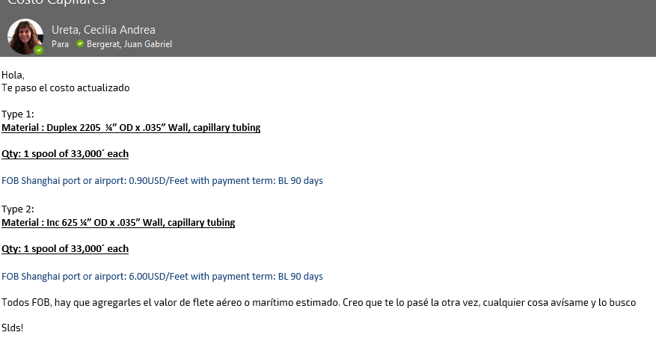
Ítem | Costo FOB [USD/spool] | Imp País | Tipo Flete | Costo flete [USD/spool] | Derechos + Estadística | Flete argentina | Costo [USD/m] | Precio Actual [USD/m] | Precio a proponer [USD/m] | Variación [%] | Mark Up | UM | Cantidad [UM] | Costo [USD] | Venta [USD] | CP % | Cantidad
Capilar Duplex 2206 | 29,520 | 17.50% | Aire | 6,000 | 17% | 2,326 | 4.90 | 8.9 | 8.19 | -8.0% | 1.67 | m | 10,000 | 49,050 | 81,900 | 35%
Colgador de tubing capilar doble pack off bridado inferioir en 3 1/8” |  |  |  |  |  |  | 2816 | 7,961 | 6989 | -12.2% | 2.48 | unidad | 5 | 14,080 | 34,945 | 54%
Brida 3 1/8 |  |  |  |  |  |  | 866

Colgador 2PO 2 7/8 |  |  |  |  |  |  | 1950

 |  |  |  |  |  |  |  |  |  |  |  |  |  | 7,100
 |  |  |  |  |  |  |  |  |  |  |  |  |  | 4,861
 |  |  |  |  |  |  | 2021 | 5.48 |  |  |  |  |  | 11,961
 |  |  |  |  |  |  | 2024 | 4.90
 |  |  |  |  |  |  | % | -10.5%

